Sheet1
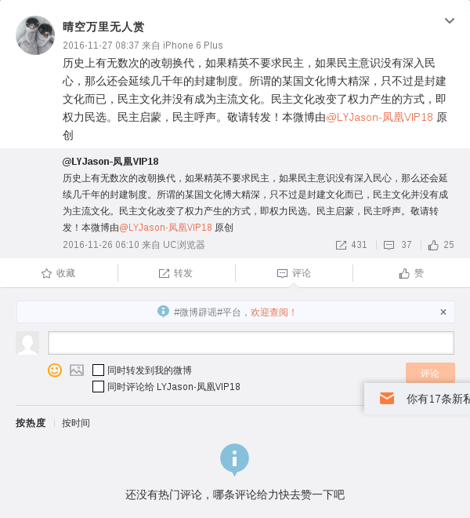
上报时间 | 发博时间 | 发博用户 | 上报类型 | 虚拟人 | 上报名称 | 文本内容 | mid | uid | 截图
1516947377 | 1480207023 |  | 人物 | WXNR0004 |  | 历史上有无数次的改朝换代，如果精英不要求民主，如果民主意识没有深入民心，那么还会延续几千年的封建制度。所谓的某国文化博大精深，只不过是封建文化而已，民主文化并没有成为主流文化。民主文化改变了权力产生的方式，即权力民选。民主启蒙，民主呼声。敬请转发！本微博由@LYJason-凤凰VIP18 原创 | 4046343892540456 | 2154275107

